Solicitud gráfica
 | Área: | Matemáticas |  |  | Fecha:
 | Grado: | 11
 | Título del tema: | Las integrales |  |  | ¿Cuaderno de estudio o recurso? | Recurso
 | Editor: |  |  |  | Motor del recurso | F6B

 | Código guión o recurso: | MA_11_05_CO_REC110 | ← Para determinar este código, visite la hoja de Ayuda
 |  |  |  |  | ESPECIFICACIÓN DE ARCHIVOS A ENTREGAR
Núm. | Archivo Shutterstock o ruta en web | Imagen para: | Tipo | Ubicación de la imagen en el recurso F6B | Nombre imagen SMALL | Tamaño imagen SMALL | Nombre imagen ZOOM | Tamaño imagen ZOOM | Descripción | Observaciones
IMG01 | Ver descripción | Recurso F6B | Ilustración | Contenido | MA_11_05_CO_REC110_IMG01n.jpg | 320 x 480 px | MA_11_05_CO_REC110_IMG01a.jpg | 800 x 458 px | Ilustrar la gráfica de la función propuesta en la imagen con los datos. Imagen para: Pestaña 1: Situación problema | 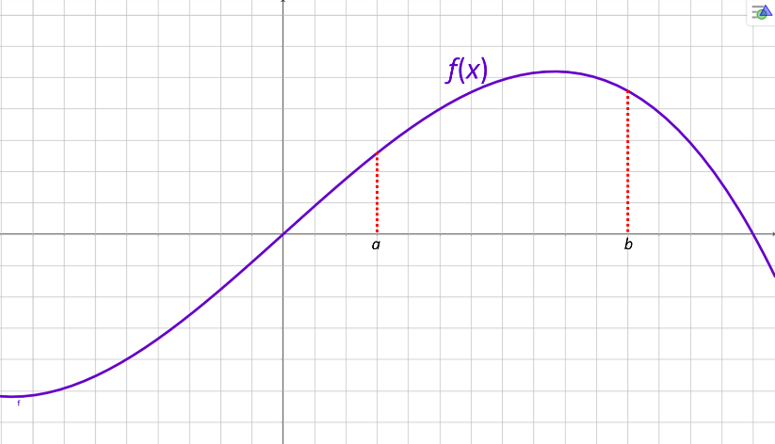
IMG02 | Ver descripción | Recurso F6B | Ilustración | Contenido | MA_11_05_CO_REC110_IMG02n.jpg | 320 x 480 px | MA_11_05_CO_REC110_IMG02a.jpg | 800 x 458 px | Ilustrar la imagen propuesta. Imagen para:Pestaña 2: Contexto histórico | 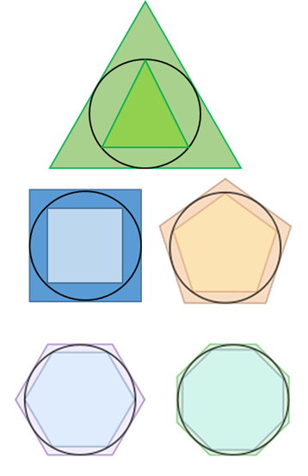
IMG03 | Ver descripción | Recurso F6B | Ilustración | Contenido | MA_11_05_CO_REC110_IMG03n.jpg | 320 x 480 px | MA_11_05_CO_REC110_IMG03a.jpg | 800 x 458 px | Ilustrar la gráfica de la función propuesta en la imagen con los datos. Imagen para:Pestaña 3: Solución de la situación - Ficha 1 La imagen también es para la ficha del estudiante. | 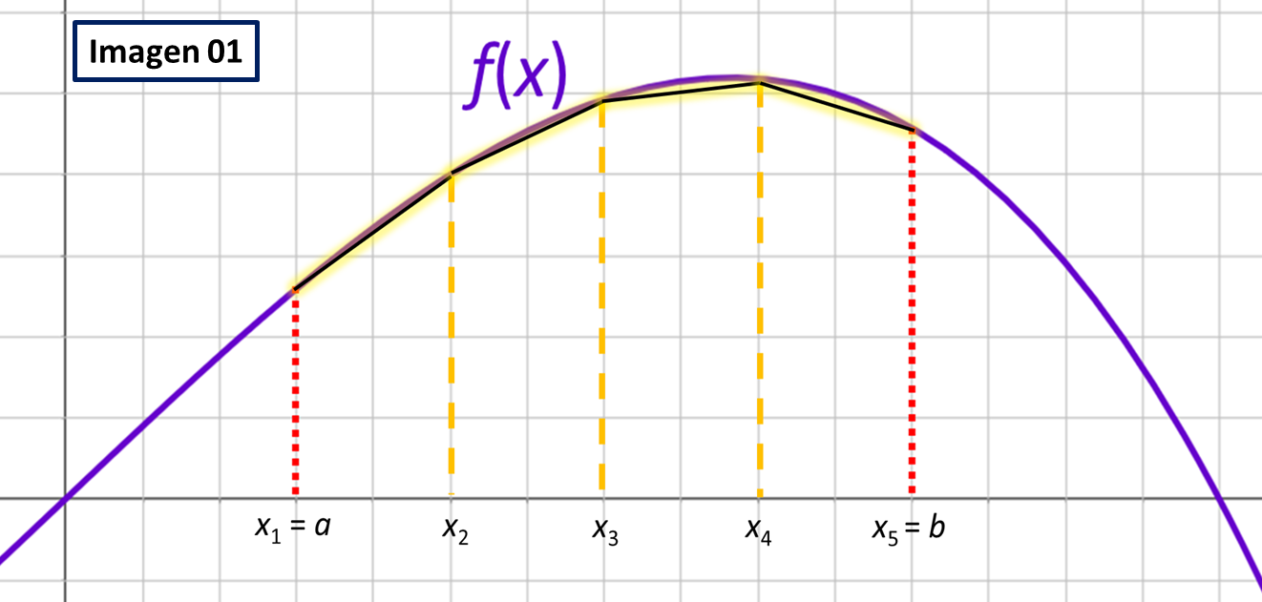
IMG04 | Ver descripción | Recurso F6B | Ilustración | Contenido | MA_11_05_CO_REC110_IMG04n.jpg | 320 x 480 px | MA_11_05_CO_REC110_IMG04a.jpg | 800 x 458 px | Ilustrar la gráfica de la función propuesta en la imagen con los datos. Imagen para:Pestaña 3: Solución de la situación - Ficha 1 | 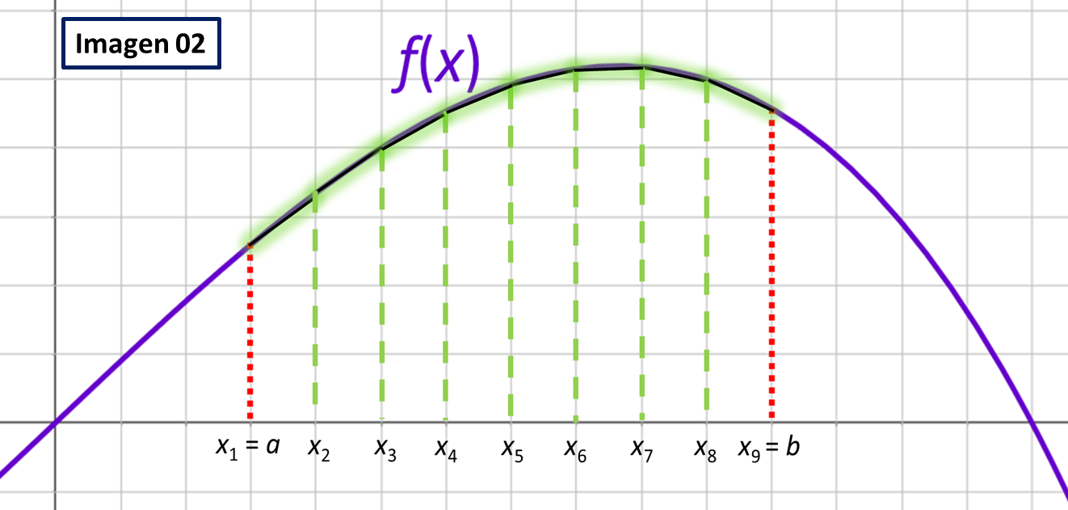
IMG05 | Ver descripción | Recurso F6B | Ilustración | Contenido | MA_11_05_CO_REC110_IMG05n.jpg | 320 x 480 px | MA_11_05_CO_REC110_IMG05a.jpg | 800 x 458 px | Ilustrar la gráfica de la función propuesta en la imagen con los datos. Imagen para:Pestaña 3: Solución de la situación - Ficha 2 También es para la ficha del estudiante. | 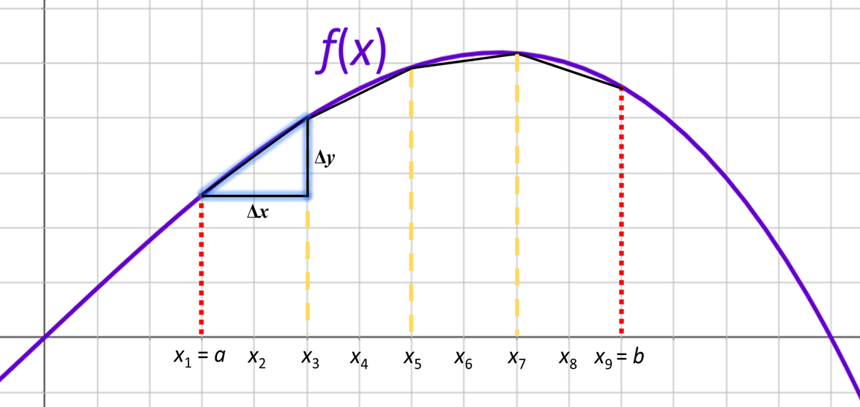
IMG06 | Ver descripción | Recurso F6B | Ilustración | Contenido | MA_11_05_CO_REC110_IMG06n.jpg | 320 x 480 px | MA_11_05_CO_REC110_IMG06a.jpg | 800 x 458 px | Ilustrar la gráfica de la función propuesta en la imagen con los datos. Imagen para:Pestaña 3: Solución de la situación - Ficha 3
IMG07 | Ver descripción | Recurso F6B | Ilustración | Contenido | MA_11_05_CO_REC110_IMG07n.jpg | 320 x 480 px | MA_11_05_CO_REC110_IMG07a.jpg | 800 x 458 px | Ilustrar la gráfica de la función propuesta en la imagen con los datos. Imagen para:Pestaña 4: Aplicación de la fórmula | 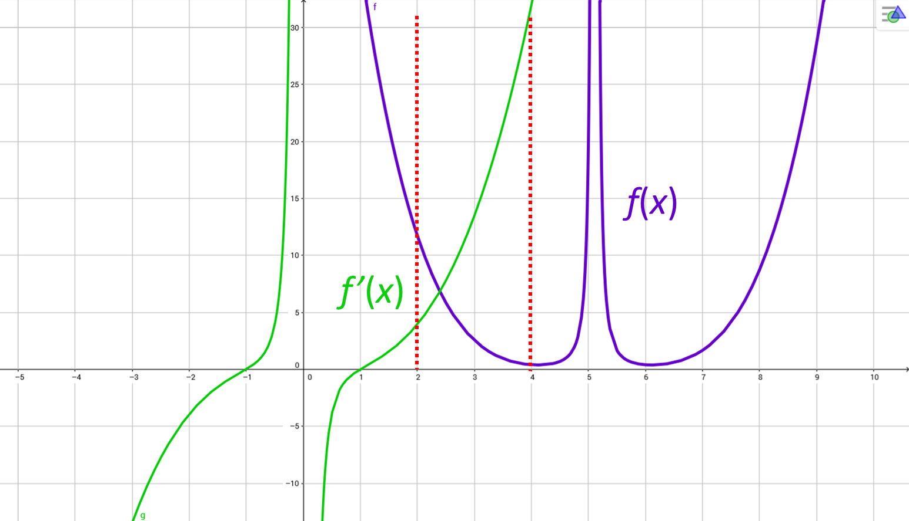
IMG08 | Ver descripción | Recurso F6B | Fotografía | Contenido | MA_11_05_CO_REC110_IMG08n.jpg | 320 x 480 px | MA_11_05_CO_REC110_IMG08a.jpg | 800 x 458 px | Shutterstock: 237302122 Imagen para:Pestaña 5: Practica | 

